ejercicio 1
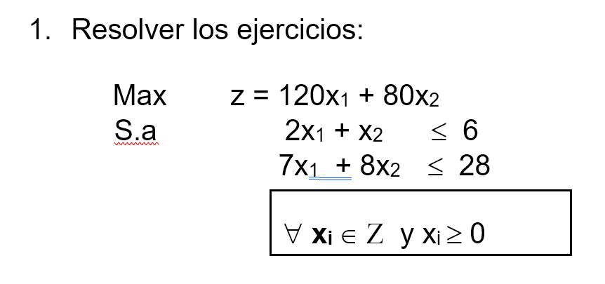

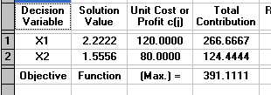
Solución óptima factible
 | z*= | 391.11
 | x1*= | 2.22
 | x2*= | 1.56

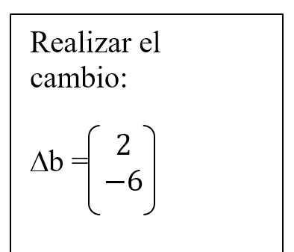

a) | Max | z=120x1+80x2
 | S.a | 2x1+x2<= | 8
 |  | 7x1+8x2<= | 22

 |  | z*= | 377.14
 |  | x1*= | 3.14
 |  | x2*= | 0

 |  | solucion inicial |  | nueva solucion
 |  | z*= | 391.11 | z*= | 377.14
 |  | x1*= | 2.22 | x1*= | 3.14
 |  | x2*= | 1.56 | x2*= | 0

 |  | Disminución= | 3.57% | Se esta disminuyendo en un 3,57% los beneficios recibidos, asi mismo se tiene la pérdida de producción de la segunda variable aunque la primera variable aumenta en producción.

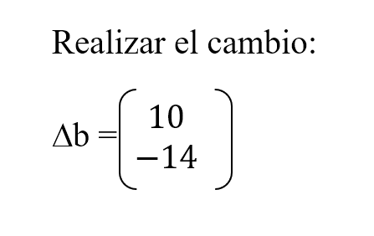
b) | Max | z=120x1+80x2
 | S.a | 2x1+x2<= | 16
 |  | 7x1+8x2<= | 14

 |  | z*= | 240
 |  | x1*= | 2
 |  | x2*= | 0

 |  | solucion inicial |  | nueva solucion
 |  | z*= | 391.11 | z*= | 240
 |  | x1*= | 2.22 | x1*= | 2
 |  | x2*= | 1.56 | x2*= | 0

 |  | Disminución= | 38.64% | Se esta disminuyendo en un 38,64% los beneficios recibidos, asi mismo se tiene la pérdida de producción de la segunda variable y se mantiene la producción de la primera variable.

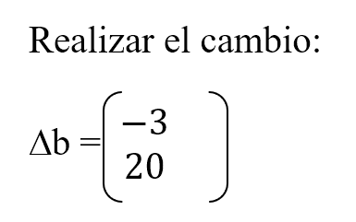
c) | Max | z=120x1+80x2
 | S.a | 2x1+x2<= | 3
 |  | 7x1+8x2<= | 48

 |  | z*= | 240
 |  | x1*= | 0
 |  | x2*= | 3

 |  | solucion inicial |  | nueva solucion
 |  | z*= | 391.11 | z*= | 240
 |  | x1*= | 2.22 | x1*= | 0
 |  | x2*= | 1.56 | x2*= | 3

 |  | Disminución= | 38.64% | Se esta disminuyendo en un 38,64% los beneficios recibidos, asi mismo se tiene la pérdida de producción de la primera variable y se aumenta la produccion de la 2da variable.

 | Ninguna de las alternativas genera incremento en los beneficios ya que todas las alternativas generan pérdidas en mayor o menor proporción, pero si la empresa debe elegir una de las opciones se recomienda que elija la opción del inciso a) la cual le genera una pérdida del 3,57% en sus beneficios, obtiendo en lugar 391,11 u.m 377,14 en su lugar.

ejercicio 2
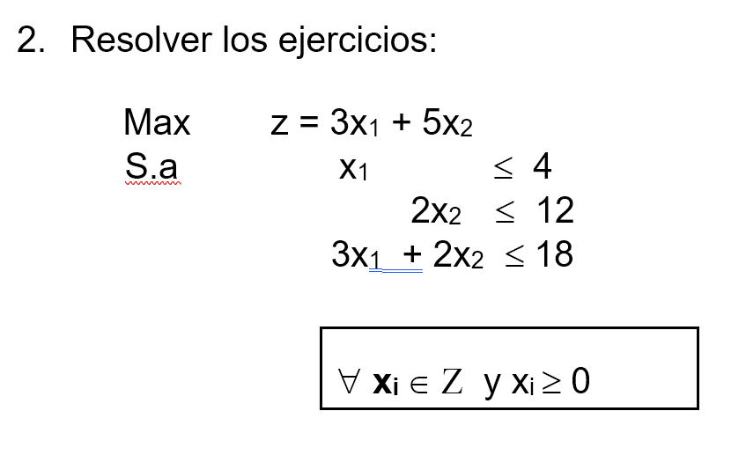
 |  |  |  | solución óptima factible
 |  |  |  | z*= | 36
 |  |  |  | x1*= | 2
 |  |  |  | x2*= | 6

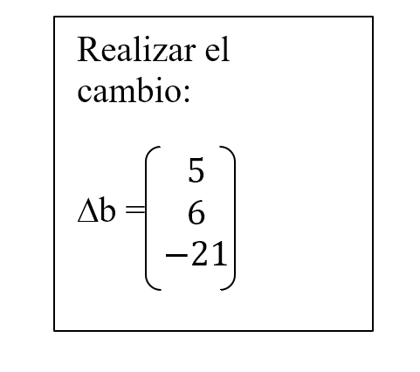

a) | Max | z=3x1+5x2
 | S.a | x1 <= | 9
 |  | 2x2<= | 18
 |  | 3x1+2x2<= | -3

 | No existe solución para el cambio propuesto
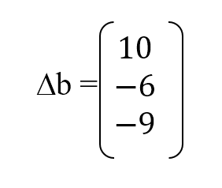
b) | Max | z=3x1+5x2
 | S.a | x1 <= | 14
 |  | 2x2<= | 6
 |  | 3x1+2x2<= | 9

 |  | z*= | 18
 |  | x1*= | 1
 |  | x2*= | 3

 | solucion inicial |  |  | nueva solucion
 | z*= | 36 |  | z*= | 18
 | x1*= | 2 |  | x1*= | 1
 | x2*= | 6 |  | x2*= | 3

 |  | Disminución= | 50.00% | Se obtiene una reducción del 50% en los ingresos y en la producción de las 2 variables.

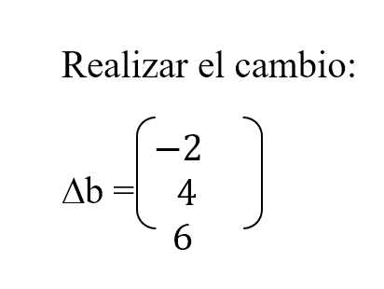

c) | Max | z=3x1+5x2
 | S.a | x1 <= | 2
 |  | 2x2<= | 16
 |  | 3x1+2x2<= | 24

 |  | z*= | 46
 |  | x1*= | 2
 |  | x2*= | 8

 | solucion inicial |  |  | nueva solucion
 | z*= | 36 |  | z*= | 46
 | x1*= | 2 |  | x1*= | 2
 | x2*= | 6 |  | x2*= | 8

 |  | Aumento | 27.78% | Se obtiene un incremento del 27,78% en los ingresos, además la producción de la 1ra se mantiene y la de la 2da se incrementa.

 | La empresa deberia elegir el cambio del inciso c), porque esta opción le genera un aumento en los ingresos en un 27,78%, es decir se incrementa de 36 u.m a 46 u.m su ganancia, manteniendo la producción de la 1ra variable y aumenta la producción de la 2da.

EJERCICIO 3
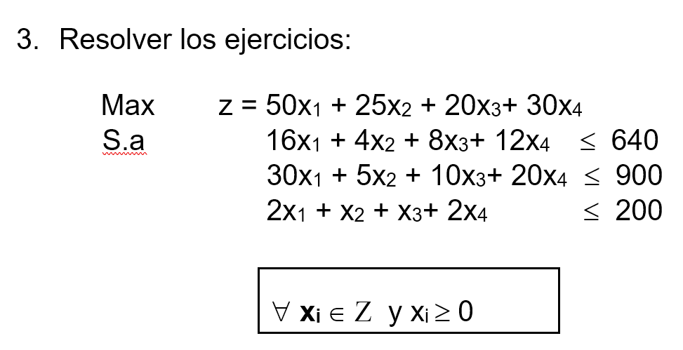
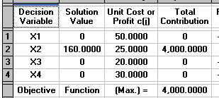

 |  |  |  |  | Solución óptima factible

 |  |  |  |  |  | z*= | 4000
 |  |  |  |  |  | x1*= | 0
 |  |  |  |  |  | x2*= | 160
 |  |  |  |  |  | x3*= | 0
 |  |  |  |  |  | x4*= | 0

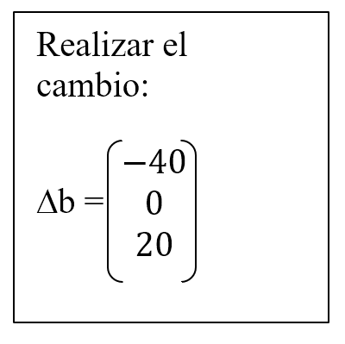
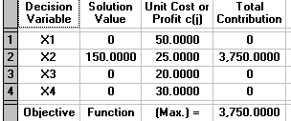
a) | Max | z=50x1+25x2+20x3+30x4
 | S.a | 16x1+4x2+8x3+12x4 <= |  | 600
 |  | 30x1+5x2+10x3+20x4<= |  | 900
 |  | 2x1+x2+x3+2x4 <= |  | 220

 | z*= | 4000 | z*= | 3750 |  | disminucion |  | 6.25%
 | x1*= | 0 | x1*= | 0
 | x2*= | 160 | x2*= | 150
 | x3*= | 0 | x3*= | 0
 | x4*= | 0 | x4*= | 0

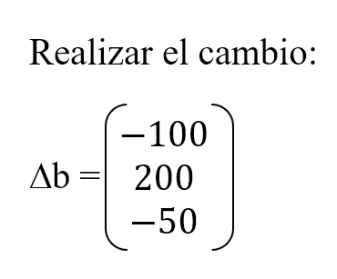
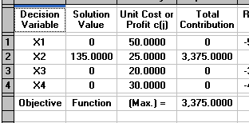
b) | Max | z=50x1+25x2+20x3+30x4
 | S.a | 16x1+4x2+8x3+12x4 <= |  | 540
 |  | 30x1+5x2+10x3+20x4<= |  | 1100
 |  | 2x1+x2+x3+2x4 <= |  | 150

 | z*= | 4000 | z*= | 3375
 | x1*= | 0 | x1*= | 0 |  | Disminución |  | 15.63%
 | x2*= | 160 | x2*= | 135
 | x3*= | 0 | x3*= | 0
 | x4*= | 0 | x4*= | 0

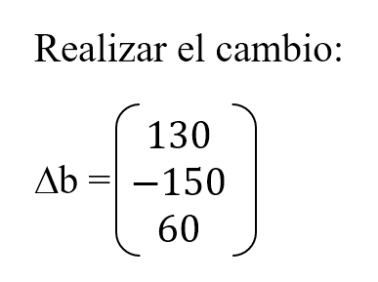

c) | Max | z=50x1+25x2+20x3+30x4
 | S.a | 16x1+4x2+8x3+12x4 <= |  | 770
 |  | 30x1+5x2+10x3+20x4<= |  | 750
 |  | 2x1+x2+x3+2x4 <= |  | 260
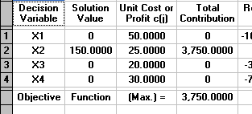

 | z*= | 4000 | z*= | 3750
 | x1*= | 0 | x1*= | 0 |  | Disminución |  | 6.25%
 | x2*= | 160 | x2*= | 150
 | x3*= | 0 | x3*= | 0
 | x4*= | 0 | x4*= | 0

